UI
1. UI
 | 1.1 메인 화면
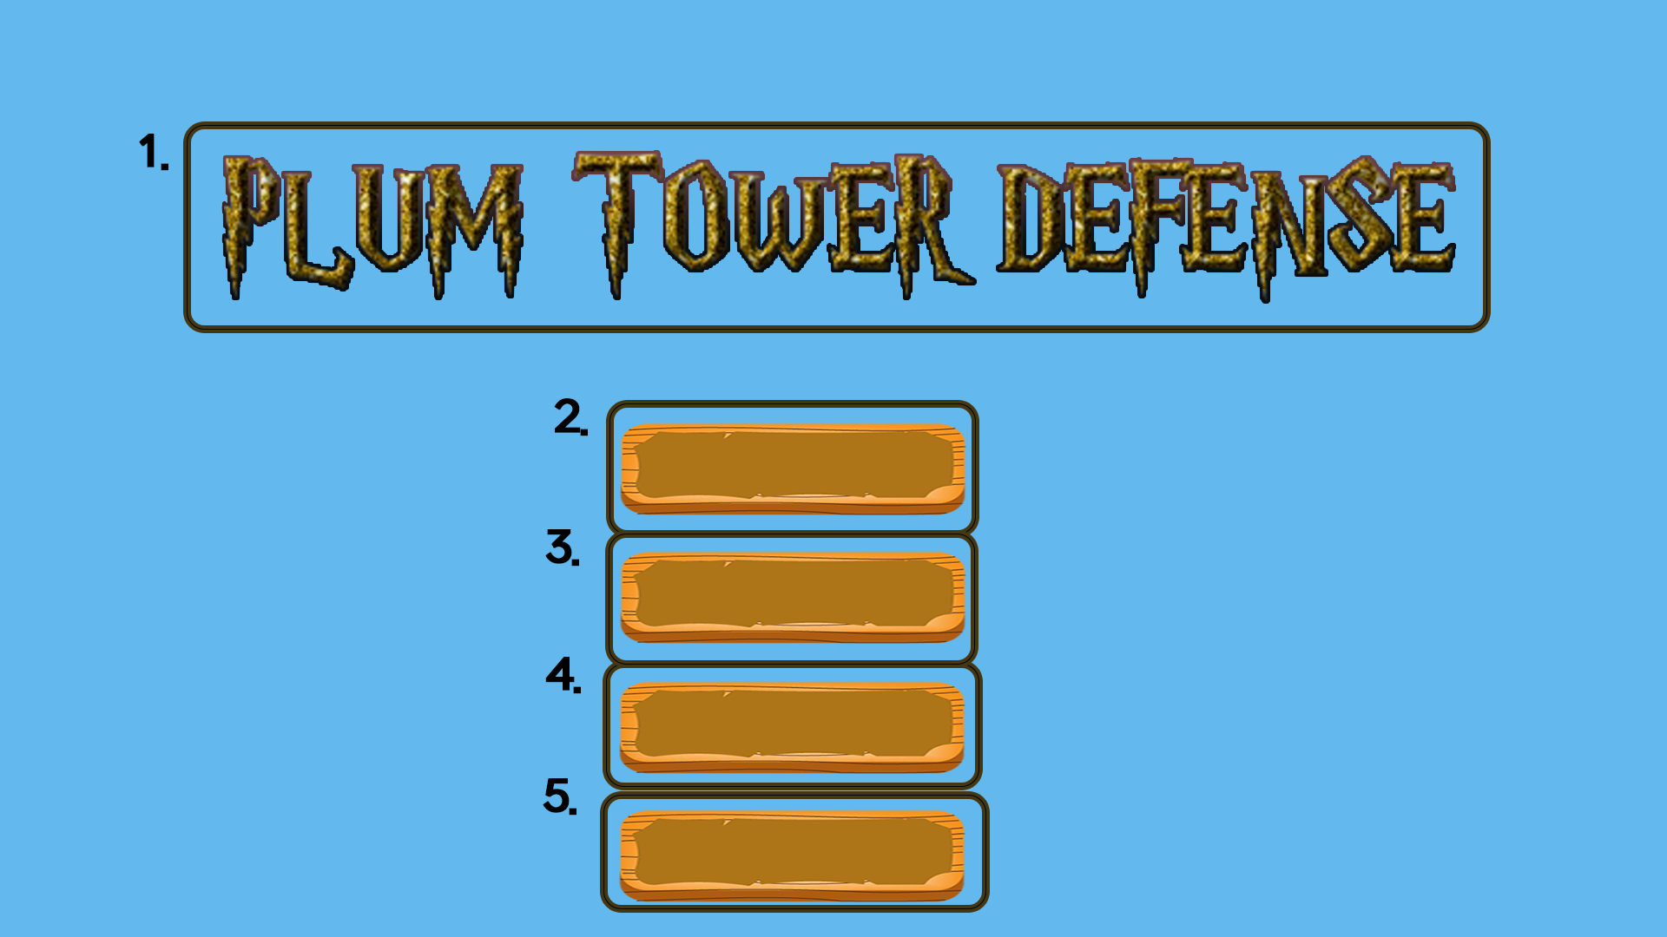

 |  |  |  | int | StringUI |  | String
 |  |  |  | 1 | Game_Title |  | PLUM TOWER DEFESNSE |  |  | 글자
 |  |  |  | 2 | Game_Start |  | 게임시작 |  |  | 버튼
 |  |  |  | 3 | Upgrade |  | 강화 |  |  | 버튼
 |  |  |  | 4 | Option |  | 환경설정 |  |  | 버튼
 |  |  |  | 5 | Game_End |  | 게임종료 |  |  | 버튼

 | 2. StringUI/Game_Start 버튼을 누르면 1.2 인게임 화면으로 넘어감
 | 3. StringUI/Upgrade 버튼을 누르면 1.3 강화 화면으로 넘어감
 | 4. StringUI/Option 버튼을 누르면 환경 설정 화면으로 넘어감
 | 5. StringUI/Game_End 버튼을 누르면 게임이 종료됨
 | 버튼에 마우스 커서가 올라가면 버튼의 색이 어두워지도록 모든 버튼에 2가지 경우(기본형태 버튼, 마우스커서가 올라간 버튼) 제작

 | 1.2 인게임 화면
 |  | 1.2.1 인게임 UI
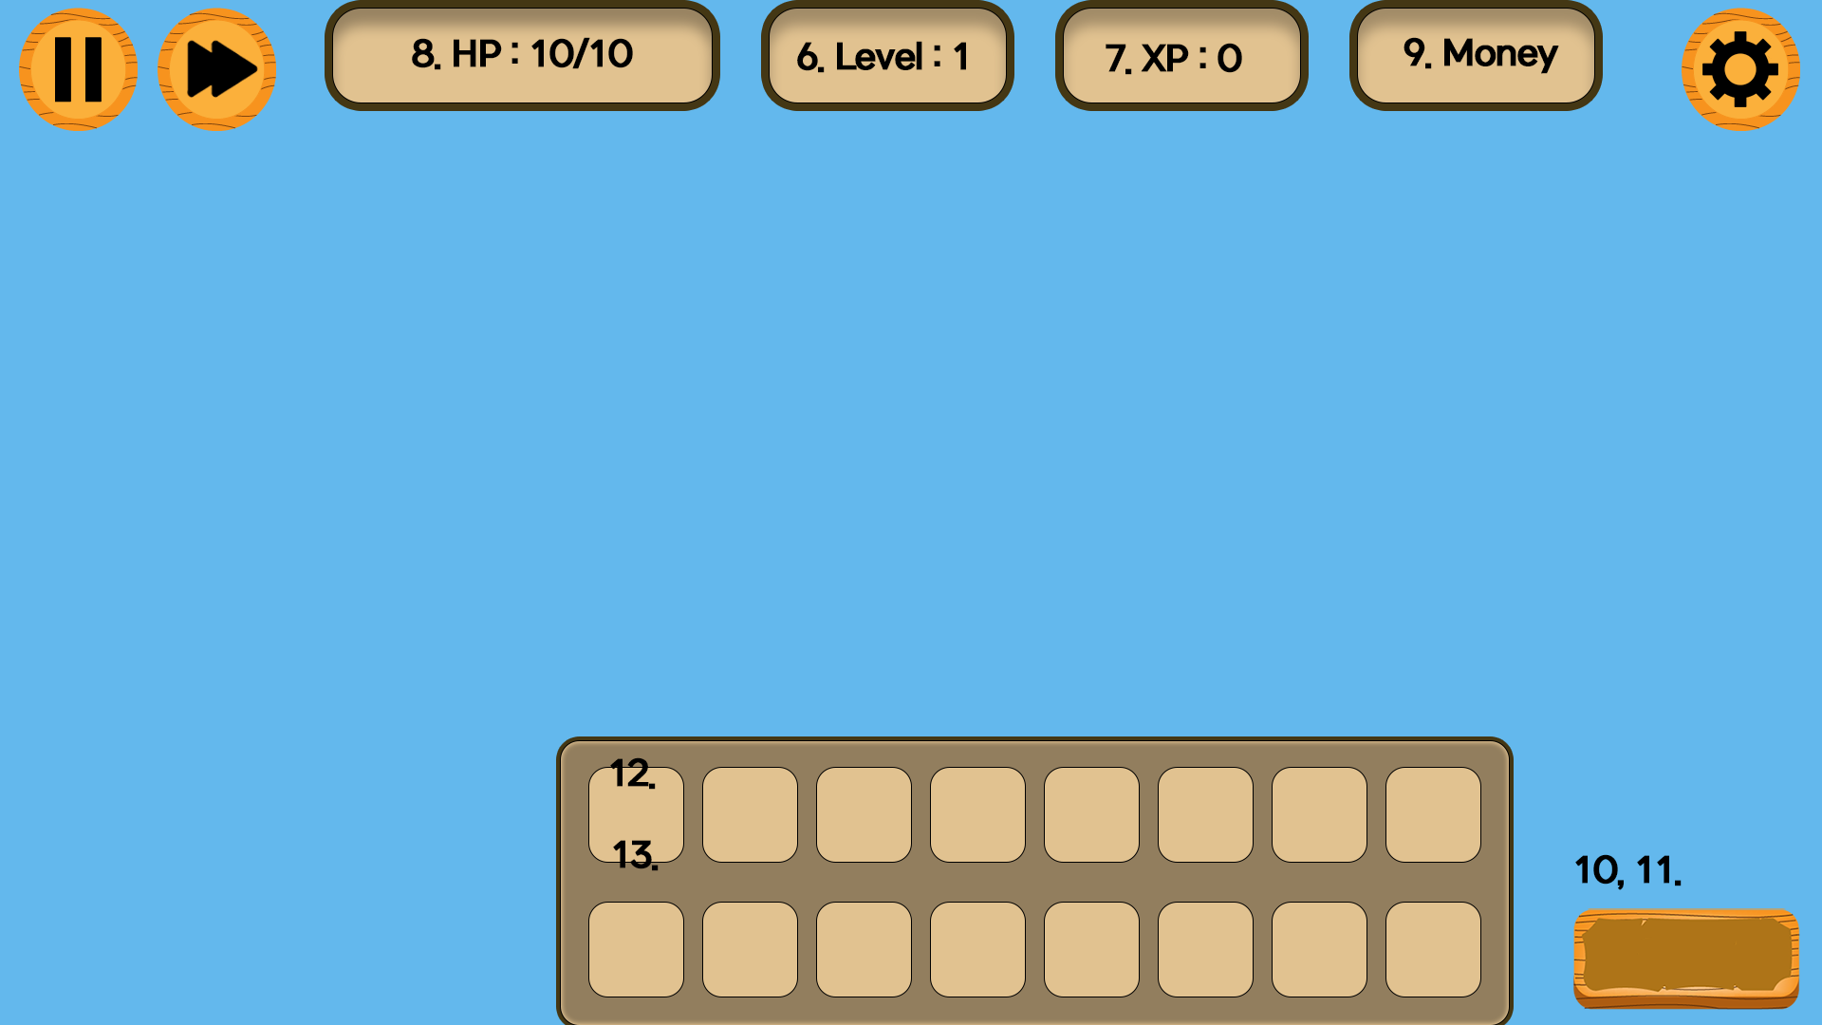

 |  |  |  | int | StringUI |  | String
 |  |  |  | 6 | Stage_Level |  | Level : {0} |  |  | 글자
 |  |  |  | 7 | In_Game_Xp_Point |  | XP : {0} |  |  | 글자
 |  |  |  | 8 | In_Game_Hp |  | HP : {0} / {1} |  |  | 글자
 |  |  |  | 9 | In_Game_Money |  | Money : {0} |  |  | 글자
 |  |  |  | 10 | Expand |  | 확장하기 |  |  | 버튼
 |  |  |  | 11 | Stage_Start |  | 시작하기 |  |  | 버튼
 |  |  |  | 12 | Tower_Name |  | 타워의 이름 |  |  | 글자 | 12,13이 같이 들어있는 네모는 버튼
 |  |  |  | 13 | Tower_Cost |  | 타워의 비용 : {0} |  |  | 글자 | 12,13 사이에는 그림 들어감(에셋 필요)

 |  |  |  | 왼쪽 상단의 일시정지 버튼을 누르면 1.2.3의 일시정지 UI화면이 나옴, esc버튼을 눌렀을때도 나오게 설계
 |  |  |  | 왼쪽 상단의 배속 버튼을 누르면 배속이 되게 하도록 설계, 어떤 매커니즘으로 배속을 시킬지 명확하게 적어야됨
 |  |  |  | 오른쪽 상단의 톱니바퀴 버튼을 누르면 1.2.7의 환경설정 UI가 나오도록 설계

 | 6. StringUI/Stage_Level 은 현재 스테이지의 Level(단계)를 표시해준다. |  |  | 10, 11의 StringUI/Expand, StringUI/Stage_Start는 밑의 흐름을 통해
 | 포맷식 {0}의 초기값은 1, 몬스터의 웨이브가 끝났을때 1씩 증가된다. |  |  | 게임이 진행된다.

 | 7. StringUI/Xp_Point 는 이번 게임동안 벌어들인 Xp를 보여준다. |  |  | 게임 흐름도 -> (이쪽 방향)
 | 포맷식 {0}의 초기값은 0, 몬스터의 웨이브가 끝나면 '그 레벨'만큼 증가함.

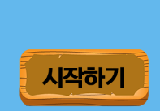
 | 8. StringUI/HP 는 자신의 체력을 나타낸다.
 | 포맷식 {0}은 현재 체력,{1}은 최대 체력을 나타낸다.
 |  |  |  |  |  |  | → |  |  |  | →
 | 9. StringUI/Money 자신이 현재 가지고 있는 돈을 보여준다.
 | 포맷식 {0}의 초기값은 100으로 설정한다.

 |  |  |  | 맵을 밝히기 위해 확장하기 |  |  |  | 확장하기 버튼을 누르게 된다면 |  |  |  | 시작하기 버튼을 누르게 된다면
 |  |  |  | 버튼을 누른다. |  |  |  | 확장하기 버튼이 시작하기 |  |  |  | 웨이브가 시작되고, 버튼은
 |  |  |  |  |  |  |  | 버튼으로 바뀌게 된다. |  |  |  | 확장하기 버튼으로 바뀌게
 | 12. StringUI/Tower_Name 타워의 이름을 보여준다. |  |  |  |  |  |  |  |  |  |  | 되고, 이 버튼은 비활성화 상태
 | 13. StringUI/Tower_Cost 타워의 비용을 보여준다. 포맷식 {0}에는 타워마다의 비용이 들어간다. |  |  |  |  |  |  |  |  |  |  | 이므로 클릭할 수 없다.
 | 타워는 모든 타워의 종류를 보여줌, 타워 에셋을 확보하여 12,13 중간 부분에 타워 그림을 넣는 작업 필요.

 |  | 1.2.2 인게임 증강체 UI


 |  |  |  |  | int | StringUI |  |  |  | String
 |  |  |  |  | 14 | In_Game_Upgrade_Title |  |  |  | 인게임 증강체 제목 |  |  | 글자
 |  |  |  |  | 15 | In_Game_Upgrade_Contents |  |  |  | 인게임 증강체 설명 |  |  | 글자
 |  |  |  |  | 16 | Upgrade_Select |  |  |  | 선택하기 |  |  | 버튼

 |  |  |  |  | 14, 15가 포함된 길쭉한 네모는 증강체를 표현, 하나의 버튼임
 |  |  |  |  | 14, 15가 포함된 네모를 클릭하면 16의 버튼이 나옴
 |  |  |  |  | 16 버튼을 클릭하면 증강체가 적용됨.

 |  |  |  |  | 14, 15 사이에는 그림 에셋이 들어갈 예정(추후 추가)

 | 스테이지를 3번 클리어할 때마다 증강체 화면UI를 공개
 | ex. 스테이지 3,6,9,...를 클리어하는 순간 증강체 화면이 공개되어야됨

 | 14. StringUI/In_Game_Upgrade_Title 은 인게임 증강체 제목
 | 15. StringUI/In_Game_Upgrade_Content 는 인게임 증강체 설명
 | 16. StringUI/Select 는 증강체를 선택하는 버튼

 |  | 1.2.3 일시정지 UI
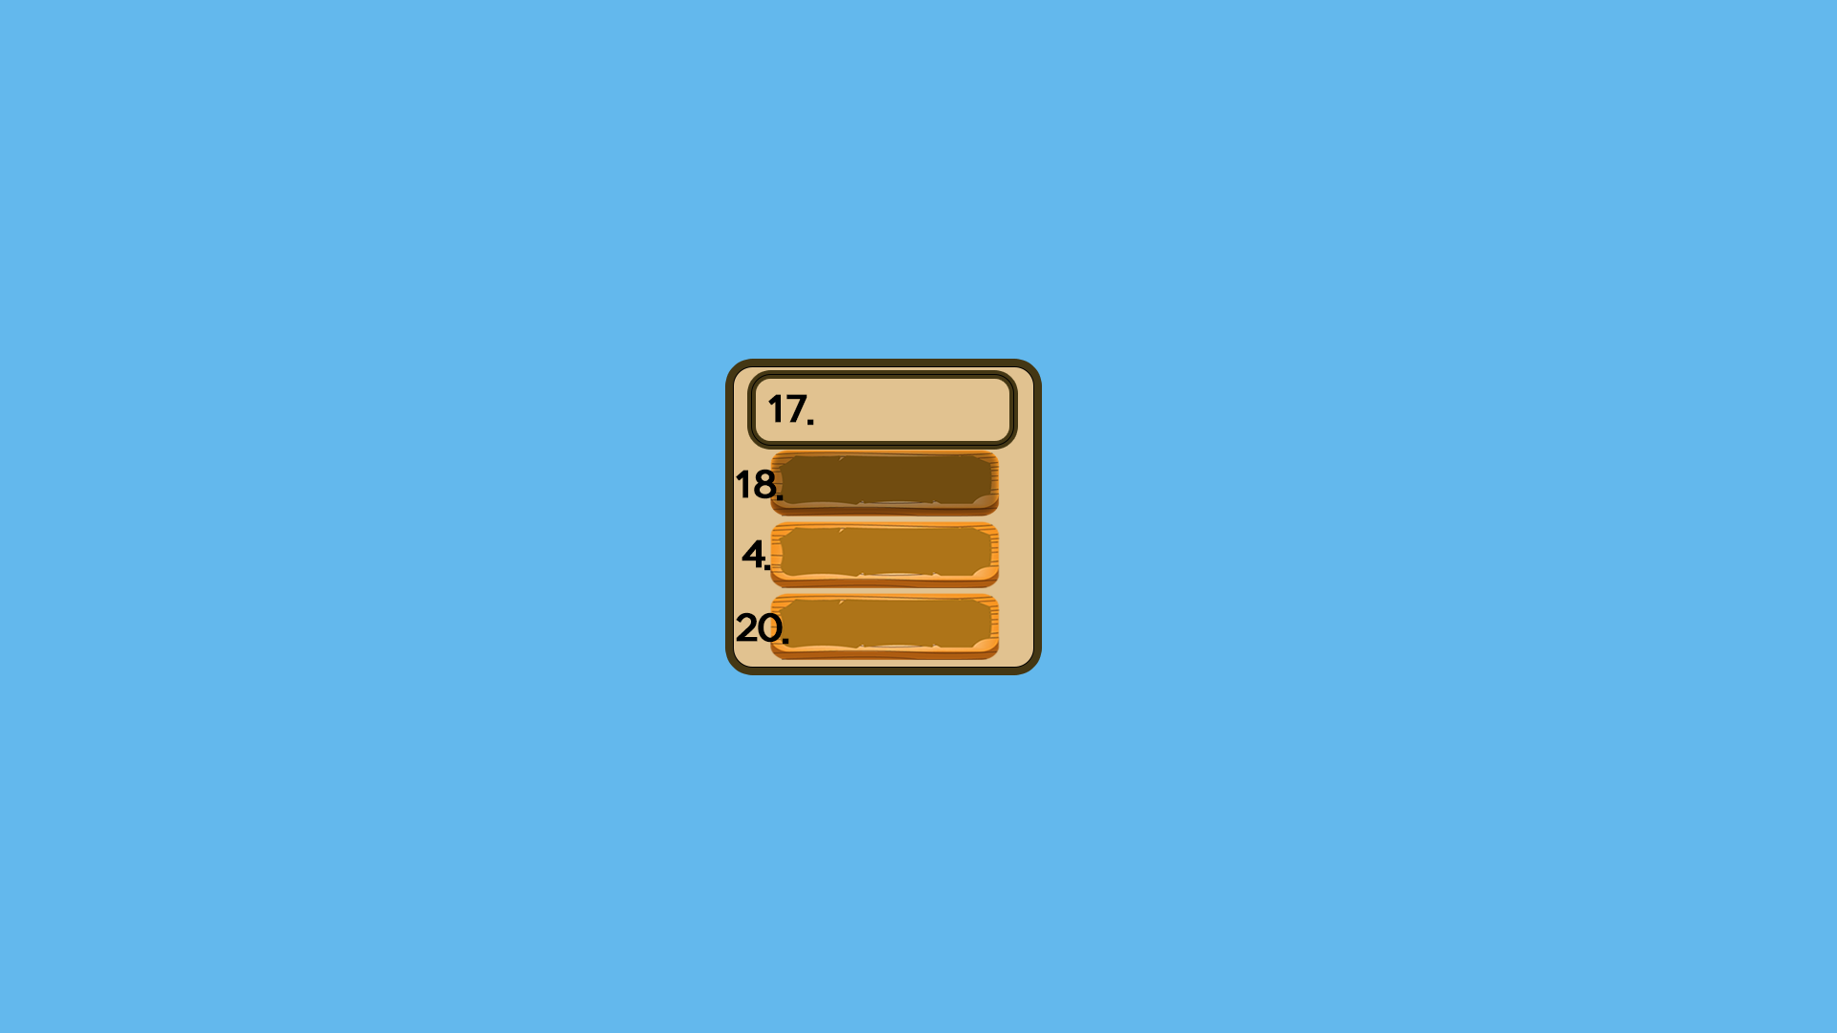

 |  |  |  | int | StringUI |  | String
 |  |  |  | 17 | Pause |  | PAUSE |  |  | 글자
 |  |  |  | 18 | Back |  | 돌아가기 |  |  | 버튼
 |  |  |  | 4 | Option |  | 환경설정 |  |  | 버튼
 |  |  |  | 20 | Main_Menu |  | 메인 메뉴로 돌아가기 |  |  | 버튼

 |  |  |  | 일시정지 UI 는 esc 버튼으로 열고 닫을수 있도록 설계
 |  |  |  | 추후에 환경설정 UI가 구현되면 일시정지 UI에서 환경설정 UI로 넘어갈 수 있도록 설계할 예정임

 | 17. StringUI/PAUSE 는 게임이 멈춰있다고 알려주는 글자 |  | 4. StringUI/Option 버튼을 누르면 환경 설정 화면으로 넘어감
 | 18. StringUI/Back 은 이전으로 돌아가는 버튼 |  | 20. StringUI/Main_Menu 는 메인 화면으로 돌아가는 버튼

 |  | 1.2.4 게임오버 UI
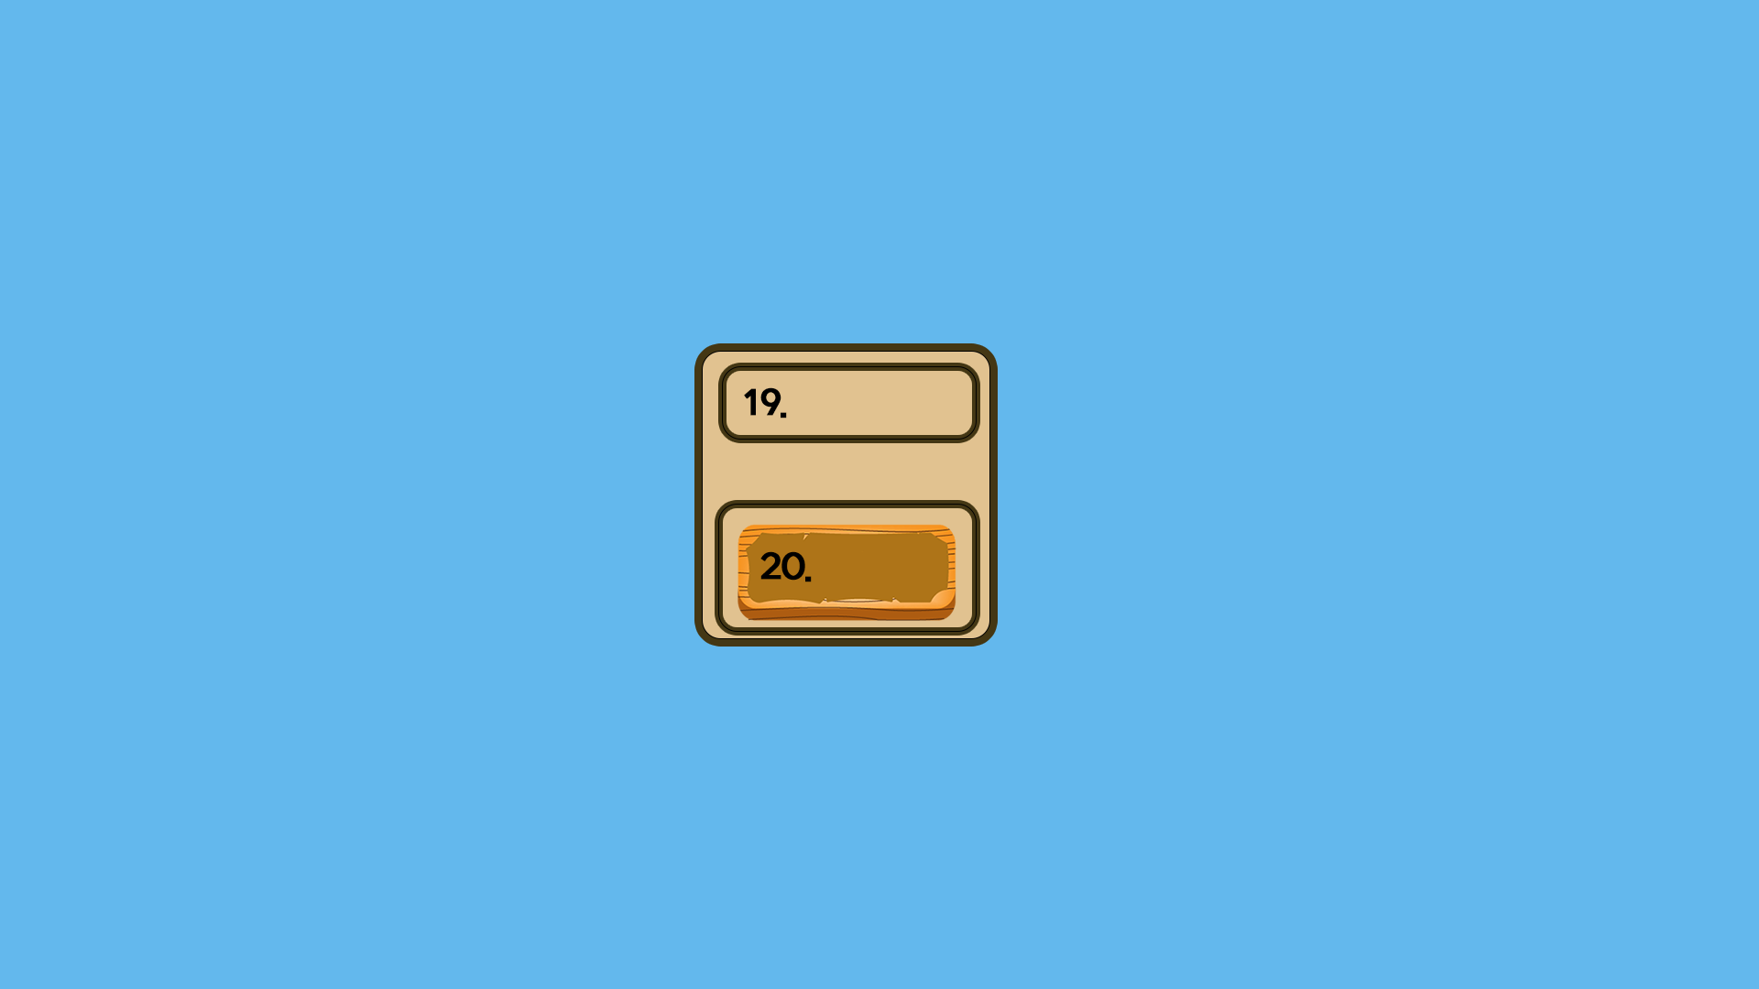

 |  |  |  | int | StringUI |  | String
 |  |  |  | 19 | Game_Over |  | GAME OVER |  |  | 글자
 |  |  |  | 20 | Main_Menu |  | 메인 메뉴로 돌아가기 |  |  | 버튼

 | 19. StringUI/Game_Over 는 게임이 끝났다고 알려주는 글자
 | 20. StringUI/Main_Menu 는 메인 화면으로 돌아가는 버튼

 |  | 1.2.5 타워정보 UI
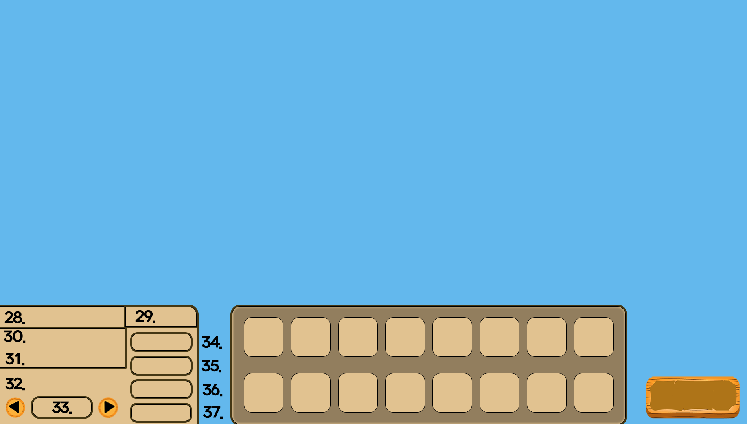

 |  |  |  | int | StringUI |  |  | String
 |  |  |  | 28 | Tower_UI_Name |  |  | 타워의 이름 |  | 글자
 |  |  |  | 29 | Tower_Level |  |  | 타워 레벨 : {0} |  | 글자
 |  |  |  | 30 | Tower_Damage |  |  | 타워 데미지 : {0} |  | 글자
 |  |  |  | 31 | Tower_Fire_Rate |  |  | 공격 속도 : {0} |  | 글자 |  |  |  |  |  |  |  | 32 | Target_Priority_String | 타겟 지정 | 글자
 |  |  |  | 32 | Target_Priority_String |  |  | 타겟 지정 |  | 글자 |  |  |  |  |  |  |  | 33 | Select_Target_Priority | 타겟들 | 글자
 |  |  |  | 33 | Select_Target_Priority |  |  | 타겟들 |  | 글자 |  |  |  |  |  |  |  | 37 | Tower_Attack | 타겟 지정 | 버튼
 |  |  |  | 34 | Tower_Upgrade |  |  | 타워 업그레이드 : {0} |  | 버튼
 |  |  |  | 35 | Tower_Move |  |  | 타워 이동 : {0} |  | 버튼
 |  |  |  | 36 | Tower_Demolish |  |  | 타워 부수기 : {0} |  | 버튼
 |  |  |  | 37 | Tower_Attack |  |  | 타겟 지정 |  | 버튼
 |  |  |  | 중앙에 있는 정사각형은 타워를 나타냄
 |  |  |  |  |  |  |  |  |  |  |  |  |  |  | →

 | 28. StringUI/Tower_UI_Name 은 타워의 이름을 나타냄 |  |  |  |  |  | 타워 주변으로 Range를 보여줘서 타워의 공격 범위를 보여줌 |  |  |  |  |  |  |  |  |  | 타워가 여러개 이상 선택이 되면 이런 UI로 바뀌게됨
 | 29. StringUI/Tower_Level 은 타워의 레벨을 알려주는 글자, {0}에는 타워의 레벨 수치가 들어감. 초기값 1 |  |  |  |  |  |  |  | 타겟 지정버튼 클릭시 마우스 포인터가 이렇게 바뀔 예정 |  |  |  |  |  |  |  | 32, 33번은 기존 UI와 동일함
 | 30. StingUI/Tower_Damage 는 타워 데미지를 알려주는 글자, {0}에는 그 타워의 데미지 수치를 나타냄 |  |  |  |  |  |  |  |  |  |  |  |  |  |  |  | 37번 버튼은 타겟 지정 버튼으로 따로 생기게됨
 | 31. StringUI/Tower_Fire_Rate는 타워의 공격속도를 나타내는 글자, {0}에는 타워의 공격속도를 나타냄 |  |  |  |  |  |  |  |  |  |  |  |  |  |  |  | 나머지 버튼은 비활성화 상태로 표현해놨음
 | 32. StringUI/Tower_Priority_String은 타겟 지정을 알려주는
 | 33. StingUI/Select_Target_Priority 는 타겟이 현재 이걸로 지정되어있다는 것을 알려줌.
 | 34. StingUI/Tower_Upgrade는 타워를 업그레이드 해 줄수 있는 버튼, {0}은 업그레이드에 필요한 재화
 | 35. StringUI/Tower_Move는 타워를 이동하게 해주는 버튼, {0}은 이동에 필요한 재화
 | 36. StringUI/Tower_Demolish는 타워를 부수게 해주는 버튼, {0}은 부수고 나서 돌려받는 재화
 | 37. StringUI/Tower_Attack은 타워의 타겟을 지정하는 버튼, A키로도 가능하다.
 |  | 1.2.6 몬스터 UI
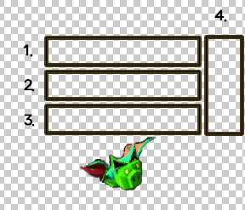
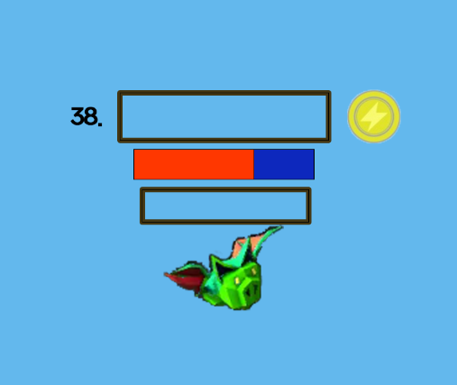

 |  |  |  |  |  |  |  |  |  |  |  |  |  | int | StringUI | String
 |  |  |  |  |  |  |  |  |  |  |  |  |  | 38 | Monster_Name | 몬스터 이름 | 글자

 | 1. 몬스터의 캐릭터 특성 1, 2과 이름을 나타낸다. (ex. 거대한 강화된 흡혈박쥐) |  |  |  |  |  | 38. StringUI/Monster_Name 은 몬스터의 캐릭터 특성을 나타내는 글자, 특성은 특성부여 알고리즘에 따라 부여된다.
 | 2. 몬스터의 체력과 방어구를 나타낸다. |  |  |  |  |  | 체력바 부분은 단위 체력바로 만들수있다면 시인성이 좋아보임
 | 3. 현재 몬스터의 상태를 나타낸다.(ex, 버프나 디버프가 걸려있으면 표시)(몬스터 자체 효과 부여) |  |  |  |  |  | 버프, 디버프 부분은 될 수 있으면 몬스터 주변의 이펙트로 나타내게 할 것
 | 4. 캐릭터 속성을 이미지로 보여준다.(물, 불, 흙, 전기 이미지 필요) |  |  |  |  |  | 캐릭터의 속성을 이미지로 보여줌

 |  | 1.2.7 환경설정 UI


 |  |  |  | int | StringUI |  |  | String
 |  |  |  | 39 | Option_String |  |  | 환경설정 |  | 글자
 |  |  |  | 40 | Show_Monster_UI |  |  | 몬스터UI표시 |  | 글자
 |  |  |  | 41 | Music |  |  | 배경음악 |  | 글자
 |  |  |  | 42 | Sound |  |  | 효과음 |  | 글자
 |  |  |  | 18 | Back |  |  | 돌아가기 |  | 버튼

 | 39. StringUI/Option_String 은 환경설정 화면임을 알려주는 환경설정 글자
 | 40. StringUI/Show_Monster_UI 는 몬스터UI표시를 할지 안할지 설정해주는 글자
 | 41. StringUI/Music 은 배경음악을 끌지 안끌지 설정해주는 글자
 | 42. StringUI/Sound 는 효과음을 끌지 안끌지 설정해주는 글자
 | 18. StringUI/Back 은 이전으로 돌아가는 버튼

 |  | 1.2.8 장애물 UI


 |  |  |  | int | StringUI |  |  | String
 |  |  |  | 43 | Obstacle_Remove_Cost |  |  | 제거비용 : {0} |  | 글자
 |  |  |  | 44 | Obstacle_Cancel |  |  | 제거취소 |  | 버튼
 |  |  |  | 45 | Obstacle_Remove |  |  | 제거하기 |  | 버튼

 |  |  |  | 장애물 UI는 장애물을 클릭했을시 나타나는 UI이다.

 | 43. StringUI/Obstacle_Remove_Cost 는 장애물을 제거할때 필요한 비용을 나타낸다. {0}은 제거할때 필요한 비용.
 | 44. StringUI/Obstacle_Cancel 은 장애물 제거를 취소할때 누르는 버튼이다. 버튼을 누르면 장애물 UI가 사라진다.
 | 45. StringUI/Obstacle_Remove 는 장애물 제거를 실행하는 버튼이다. 버튼을 누르면 장애물이 제거된다.

 | 1.3 강화 화면
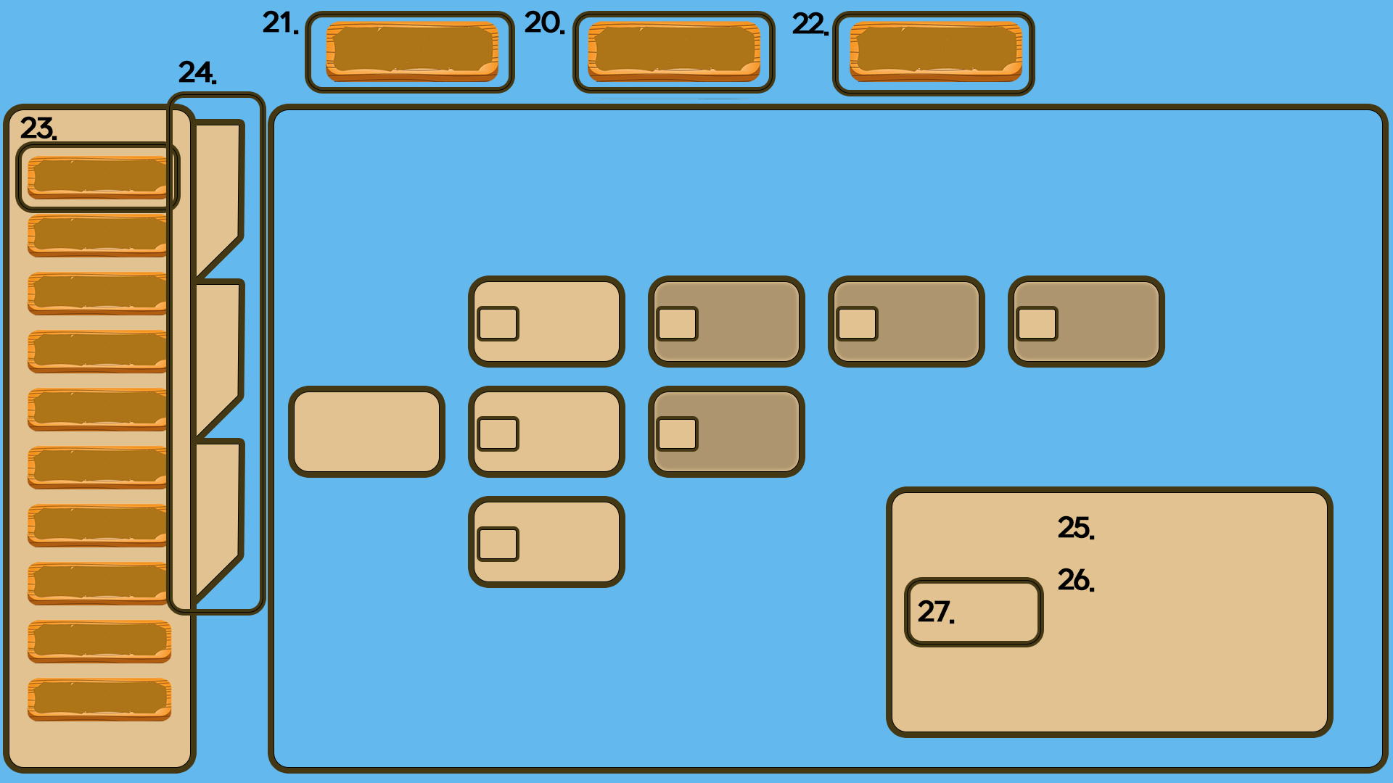

 |  |  |  | int | StringUI |  |  |  | String
 |  |  |  | 20 | Main_Menu |  |  |  | 메인 메뉴 |  |  | 버튼
 |  |  |  | 21 | Xp |  |  |  | Xp : {0} |  |  | 글자
 |  |  |  | 22 | Xp_Reset |  |  |  | Xp 리셋하기 |  |  | 버튼
 |  |  |  | 23 | Tower_Resource_Passive_Category |  |  |  | 타워, 자원, 패시브 카테고리 |  |  | 버튼
 |  |  |  | 24 | Tower_Resource_Passive_Select |  |  |  | 타워, 자원, 패시브 선택 |  |  | 버튼
 |  |  |  | 25 | Upgrade_Title |  |  |  | 강화 제목 |  |  | 글자
 |  |  |  | 26 | Upgrade_Contents |  |  |  | 강화 설명 |  |  | 글자
 |  |  |  | 27 | Required_Xp |  |  |  | Xp : {0} |  |  | 버튼

 | 20. StringUI/Main_Menu 는 메인 화면으로 돌아가는 버튼 |  |  | 강화 카드는 크게 3가지로 나눌수 있음
 | 21. StringUI/Xp 는 총 Xp를 나타낸다. 포맷식 {0}에는 총 모은 Xp |  |  | 1. 사서 현재 적용이 되는 카드
 | 22. StringUI/Xp_Reset 지금까지 사용했던 Xp를 전부 리셋 |  |  | 2. 사지 않았지만 살 수 있는 카드
 | 23. StringUI/Tower_Resource_Passive_Category 타워, 자원, 패시브의 종류 |  |  | 3. 사지 않았고 현재 살 수 없는 카드
 | 24. StringUI/Tower_Resource_Passive_Select 타워, 자원, 패시브 선택
 | 25. StringUI/Upgrade_Title 강화의 이름 |  |  | 1 |  | 2 |  | 3



 | 26. StringUI/Upgrade_Contents 어떻게 강화되는지 설명
 | 27. StringUI/Required_Xp 요구되는 Xp, 포맷식 {0}에는 요구되는 Xp

 | 1.4 현재 진행상황
 | StringUI 1~27에 해당하는 UI부분 작업중
 | UI파트 개발자와 지속적인 커뮤니케이션을 통해 구현중

